Лист1
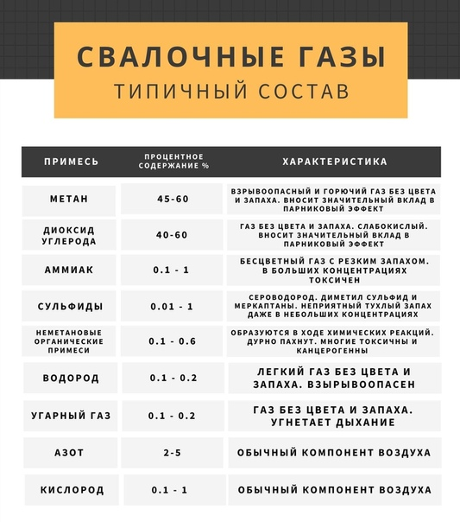
Ядро создания геометрии (в Компас 3 D) |  |  |  |  |  |  |  |  |  |  | Ядро запуска задачи
номер эксперимента | Количество лопаток в среднем контуре (номин. значение) | Ширина лопаток в среднем контуре (номин. значение) | Количество лопаток в наружном контуре (номин. значение) | Длина лопаток в наружном контуре (номин. значение) | Угол наклона лопаток в наружном контуре (номин. значение) | Количество лопаток во внутреннем контуре подачи водорода (номин. значение) | Ширина лопаток во внутреннем контуре подачи водорода (номин. значение) | тип амбразуры | диаметр входа воздуха | диаметр выхода газа | скорость входа воздуха 1 | скорость входа воздуха 2 | скорость входа газа | температура гор. воздуха | исходная концентрация S2 | исходная концентрация NН3 | исходная концентрация Н2 | исходная концентрация O2 | исходная концентрация N2 | исходная концентрация CO2 | исходная концентрация H20
Название по Компас 3D Star CCM+ | N1 (18) | L1 (105) | N2 (24) | L2 (70) | a2 (60) | N3 (9) | L3 (29,6) |  |  |  | Air blades Velocity Magnitude | Air inlet Velocity Magnitude | СH4 Mass Flow Rate | FGM table generation / Fluid streams / Oxidizer / Temperature | FGM table generation / Fluid streams / Oxidizer / Fluid Stream Components | FGM table generation / Fluid streams / Oxidizer / Fluid Stream Components | FGM table generation / Fluid streams / Oxidizer / Fluid Stream Components | FGM table generation / Fluid streams / Oxidizer / Fluid Stream Components | FGM table generation / Fluid streams / Oxidizer / Fluid Stream Components | FGM table generation / Fluid streams / Oxidizer / Fluid Stream Components | FGM table generation / Fluid streams / Oxidizer / Fluid Stream Components
1.1 | 10 | 20 | 30 | 10 | 20 | 30 | 10 |  | ….. | ….. | 78.5 | 30.23 | 0.773 | 0.4 | 0.1 | 0.1 | 0.1 | 0.1 | 0.1 | 0.1 | 0.1
1.2 | 10 | 20 | 30 | 10 | 20 | 30 | 10 |  | ….. | ….. | 79.5 | 31.30 | 0.833 | 0.1 | 0.1 | 0.1 | 0.4 | 0.1 | 0.1 | 0.1 | 0.1
1…. | 10 | 20 | 30 | 10 | 20 | 30 | 10 |  | ….. | ….. | 78.6 | 30.24 | 0.893 | 0.1 | 0.1 | 0.1 | 0.1 | 0.1 | 0.4 | 0.1 | 0.1
1.n | 13 | 23 | 33 | 13 | 23 | 33 | 13 |  | ….. | ….. | 79.6 | 31.31 | 0.953 | 0.1 | 0.1 | 0.1 | 0.1 | 0.1 | 0.1 | 0.1 | 0.4
2.1 | 20 | 30 | 40 | 20 | 30 | 40 | 20 |  | ….. | ….. | 78.7 | 30.25 | 0.1013 | 0.4 | 0.1 | 0.1 | 0.1 | 0.1 | 0.1 | 0.1 | 0.1
2.2 | 20 | 30 | 40 | 20 | 30 | 40 | 20 |  | ….. | ….. | 79.7 | 31.32 | 0.1073 | 0.4 | 0.1 | 0.1 | 0.1 | 0.1 | 0.1 | 0.1 | 0.1
2…. | 16 | 26 | 36 | 16 | 26 | 36 | 16 |  | ….. | ….. | 78.8 | 30.26 | 0.1133 | 0.4 | 0.1 | 0.1 | 0.1 | 0.1 | 0.1 | 0.1 | 0.1
2.n | 17 | 27 | 37 | 17 | 27 | 37 | 17 |  | ….. | ….. | 79.8 | 31.33 | 0.1193 | 0.4 | 0.1 | 0.1 | 0.1 | 0.1 | 0.1 | 0.1 | 0.1
….. | 18 | 28 | 38 | 18 | 28 | 38 | 18 |  | ….. | ….. | 78.9 | 30.27 | 0.1253 | 0.4 | 0.1 | 0.1 | 0.1 | 0.1 | 0.1 | 0.1 | 0.1
i.1 | 19 | 29 | 39 | 19 | 29 | 39 | 19 |  | ….. | ….. | 79.9 | 31.34 | 0.1313 | 0.4 | 0.1 | 0.1 | 0.1 | 0.1 | 0.1 | 0.1 | 0.1
i.2 | 20 | 30 | 40 | 20 | 30 | 40 | 20 |  | ….. | ….. | 78.10 | 30.28 | 0.1373 | 0.4 | 0.1 | 0.1 | 0.1 | 0.1 | 0.1 | 0.1 | 0.1
i…. | 21 | 31 | 41 | 21 | 31 | 41 | 21 |  | ….. | ….. | 79.10 | 31.35 | 0.1433 | 0.4 | 0.1 | 0.1 | 0.1 | 0.1 | 0.1 | 0.1 | 0.1
i.n | 22 | 32 | 42 | 22 | 32 | 42 | 22 |  | ….. | ….. | 78.11 | 30.29 | 0.1493 | 0.4 | 0.1 | 0.1 | 0.1 | 0.1 | 0.1 | 0.1 | 0.1

